常规超限统计
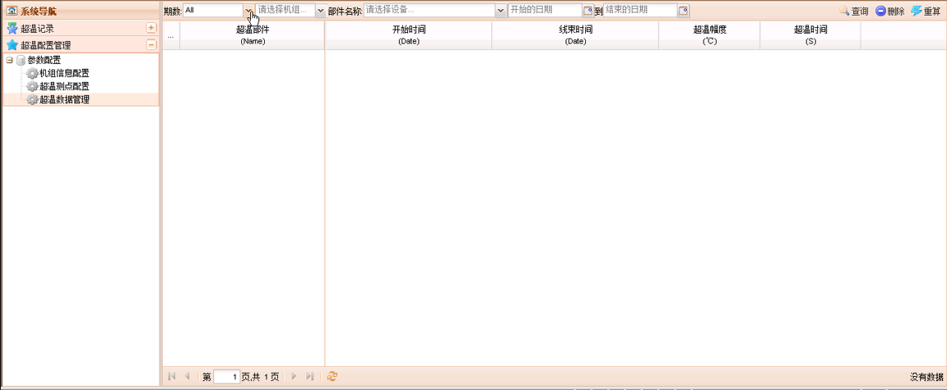
一、超限配置页面
超限设备信息配置

二、超限测点配置
下图为参考，本系统中需配置高I、高II、高III、低I、低II、低III共计6个字段

□发送短信

三、超限记录管理
可根据时间范围查询超温记录，并可以删除、重算

短信报警及查询
查询
导出excel
一、短信报警查询页面
开始时间： |  | 结束时间：

序号 | 报警类型 | 短信内容 | 短信类型 | 是否发送 | 短信接收组
1 | 常规超限/专业超限 |  | 超限/恢复

说明：短信内容规则为：在配置界面中手工填写的短信内容（20字以内）+超限点号+超限点值

